Анкета пустая
 |  |  |  |  | И-03-03/2-01-22
Анкета для создания ТМЦ/услуги (Техническое описание)

№ | Наименование ТМЦ / услуги (на русском) | Полная техническая характеристика (и комплектация) | Краткое описание и цель использования | Фото (общий вид) | Нормативный срок поставки ТМЦ
1 | 4 | 13 | 18 | 20 | 21
 | запонить вручную | запонить вручную | запонить вручную | запонить вручную | запонить вручную
3 | Right edge crumbler knife ATTT.001.00.002 (4.972227.T) | According to drawing ATTT.001.00.002 | For cutting edges, pickling hot rolled metal | 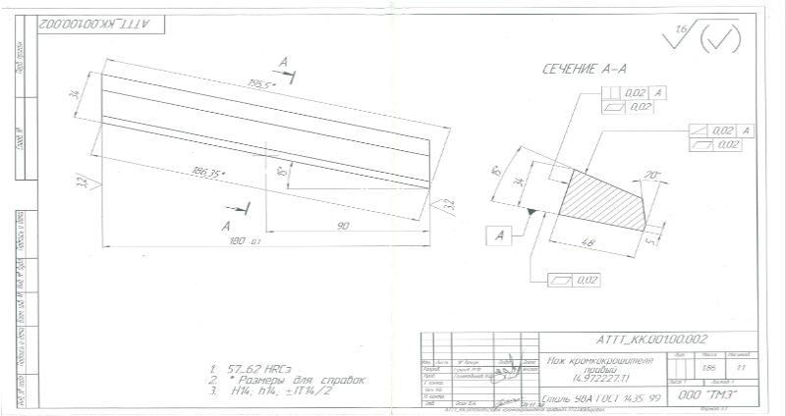 | 40 PC

